상품제안서
모두애 ESG 네이처 키트_프리미엄 (제로 웨이스트) | 상품코드: F23787

 |  |  |  |  |  |  | 02-412-0044 | www.easy1.co.kr
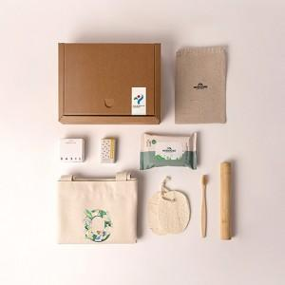

【상세/제작정보】

【인쇄/포장옵션】 | 스티커, 풀칼라 / 포장불가능

【공급단가】 | 수량 | 50~ | 100~ | 500~ | 1,000~ | 2,000~
*VAT별도 | 단가 | 31,430원 | 30,950원 | 30,220원 | 29,010원 | 27,800원

【상품 URL】 | https://dev.easy1.co.kr:443/src/goods_detail.php?gdno=23787

